统计分组
2015年 | 样品最大值 | 52961.86
26935.76 | 样品最小值 | 23767.08
52859.17 | 样品数N | 31
33275.34
23767.08 | 全距=最大值-最小值 |  | 组序 | 组下限 | 组上限 | 组中距 | 频数 | 频率% | 累积频数 | 累积频率% | 组距符号化
34757.16 | 全距R | 29194.78 | 1 | 21334.181667 | 26199.98 | 23767.08 | 10 | 0.32258064516 | 10 | 0.32258064516 | [21334.18, 26199.98)
26415.87 |  |  | 2 | 26199.978333 | 31065.77 | 28632.88 | 12 | 0.38709677419 | 22 | 0.70967741935 | [26199.98, 31065.78)
24579.64 | 确定组数=1+3.32lgN |  | 3 | 31065.775 | 35931.57 | 33498.67 | 5 | 0.16129032258 | 27 | 0.87096774194 | [31065.78, 35931.57)
26356.42 | 组数n | 5.9513208235 | 4 | 35931.571667 | 40797.37 | 38364.47 | 1 | 0.032258064516 | 28 | 0.90322580645 | [35931.57, 40797.37)
26152.16 | （四舍五入取整）↓ |  | 5 | 40797.368333 | 45663.17 | 43230.27 | 1 | 0.032258064516 | 29 | 0.93548387097 | [40797.37, 45663.17)
25575.61 |  | 6 | 6 | 45663.165 | 50528.96 | 48096.06 | 0 | 0 | 29 | 0.93548387097 | [45663.17, 50528.96)
24202.62 |  |  | 7 | 50528.961667 | 55394.76 | 52961.86 | 2 | 0.064516129032 | 31 | 1 | [50528.96, 55394.76)
27051.47 | 计算组距=全距/组数
28838.07 | 组距h | 4865.7966667
24900.86
37173.48 | 确定组限和最终组数
26500.12 | 第一组下限=最小值-0.5*组距
31125.73 | 第一组下限 | 21334.181667
30594.1 | （最终组数=已确定组数+1）
25186.01 | 最终组数 | 7
24542.35
31545.27
25827.72
26420.21
52961.86
26205.25
34101.35
25456.63
26274.66
26373.23
43714.48
27238.84

统计指标计算
地块编号 | 1 | 2 | 3 | 4 | 5 | 6 | 7 | 8 | 9 | 10 | 11 | 12
面积/hm2 | 12 | 83 | 50 | 35 | 55 | 50 | 72 | 40 | 85 | 29 | 65 | 75

$$\frac{1}{n}{(\frac{x_{i}−\overline{x}}{σ})}^{3}$$
样品最小值 | 12 |  |  |  | 地块编号 | 1 | 2 | 3 | 4 | 5 | 6 | 7 | 8 | 9 | 10 | 11 | 12
样品最大值 | 85 |  |  |  | 面积/hm2 | 12 | 83 | 50 | 35 | 55 | 50 | 72 | 40 | 85 | 29 | 65 | 75
样品数 | 12
均值 | 54.25 |  |  |  |  | -0.61252971891 | 0.19300145008 | -0.00062346749353 | -0.057934761902 | 3.4263428303E-06 | -0.00062346749353 | 0.045419473657 | -0.023501285473 | 0.23614697421 | -0.13074683127 | 0.010089564423 | 0.07256067733
$$\frac{1}{n}{(\frac{x_{i}−\overline{x}}{σ})}^{4}$$
 |  |  |  |  |  | 1.1909585183 | 0.25535312554 | 0.00012193980667 | 0.051323080701 | 1.1825917242E-07 | 0.00012193980667 | 0.037100794629 | 0.015411653609 | 0.33417215732 | 0.15192712227 | 0.0049914145301 | 0.069288663778

极差R=max-min
极差 | 73

离差di=xi-均值
离差 | -42.25 | 28.75 | -4.25 | -19.25 | 0.75 | -4.25 | 17.75 | -14.25 | 30.75 | -25.25 | 10.75 | 20.75

离差$平方和{ d}^{2}= \sum_{i}^{n}{\left(x_{i}−\overline{x}\right)²}$
离差平方 | 1785.0625 | 826.5625 | 18.0625 | 370.5625 | 0.5625 | 18.0625 | 315.0625 | 203.0625 | 945.5625 | 637.5625 | 115.5625 | 430.5625
离差平方和 | 5666.25

$$C_{v}=\frac{S}{\overline{x}}×100\%=\frac{1}{\overline{x}}×\sqrt{\frac{\sum_{i}^{n}{{(x_{i}−\overline{x})}^{2}}}{n−1}×100\%}$$
$$g_{1}=\sum_{i=1}^{n}{\frac{1}{n}{(\frac{x_{i}−\overline{x}}{σ})}^{3}}$$
方差σ² | 472.1875 | 472.1875 |  | 变异系数：地理数据的相对变化（波动）程度 |  |  |  |  |  | 偏度系数：测度地理数据分布的不对称性性情况，刻画以平均数为中心的偏向情况
标准差σ | 21.729875747 | 21.729875747
无偏估计标准差S
22.696115006 | 22.696115006

 |  |  |  | 变异系数 | 0.41836156693

 |  |  |  |  |  |  |  |  |  | 偏度系数 | -0.26873796651
峰度系数：测度地理数据在均值附近的集中程度
$$g_{2}=\sum_{i=1}^{n}{\frac{1}{n}{(\frac{x_{i}−\overline{x}}{σ})}^{4}}−3$$
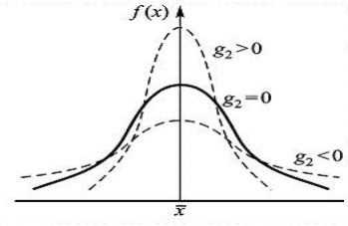

峰度系数 | -0.88922947141

空间布局测度
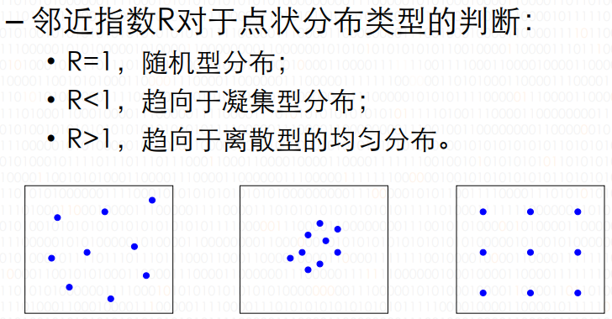
$$R=\frac{\overline{r_{1}}}{\overline{r_{E}}}$$
年份 | 城镇数 | d1(km) |  | 中国面积(km²) |  | 区域法 邻近指数R
1953 | 151 | 160.31 |  | 9600000
1963 | 210 | 95.96 |  |  |  |  | 年份 | 城镇数 | rE | 邻近指数R
1973 | 271 | 83.79 |  |  |  |  | 1953 | 151 | 126.07156593 | 1.2715793512
$$R=\frac{1}{2\sqrt{n/A}}$$
1978 | 302 | 81.02 |  |  |  |  | 1963 | 210 | 106.90449676 | 0.89762360709
 |  |  |  |  |  |  | 1973 | 271 | 94.106793383 | 0.8903714279
 |  |  |  |  |  |  | 1978 | 302 | 89.146059181 | 0.90884555912

居民区分布散点图
假设要在10个居民区内设立一个商业中心，希望居民都很便利。居住区坐标如下，如何做？
地点 | 1 | 2 | 3 | 4 | 5 | 6 | 7 | 8 | 9 | 10
X | 3.58 | 7.45 | 3.21 | 6.47 | 5.32 | 6.54 | 7.81 | 9.65 | 6.78 | 8.92
Y | 6.89 | 6.41 | 4.23 | 4.58 | 6.31 | 2.97 | 6.35 | 7.43 | 5.98 | 4.47

 | 最大值 | 最小值 | 均值 |  | 平均中心 |  |  | 居民区数量
X | 9.65 | 3.21 | 6.573 |  | X | 6.573 |  | 10
Y | 7.43 | 2.97 | 5.562 |  | Y | 5.562

居民区外接矩形面积
28.7224

相互距离 | 1 | 2 | 3 | 4 | 5 | 6 | 7 | 8 | 9 | 10 | X | Y
1 | 999 | 3.8996538308 | 2.6856098004 | 3.6997567488 | 1.8341210429 | 4.9120260586 | 4.2643287866 | 6.0939724318 | 3.326875411 | 5.8627638533 | 3.58 | 6.89
2 | 3.8996538308 | 999 | 4.7675989764 | 2.0758853533 | 2.1323461257 | 3.5583282592 | 0.36496575182 | 2.4249536078 | 0.7961155695 | 2.4340295808 | 7.45 | 6.41
3 | 2.6856098004 | 4.7675989764 | 999 | 3.278734512 | 2.9628533545 | 3.5604072801 | 5.0650172754 | 7.191216865 | 3.9758521099 | 5.7150415572 | 3.21 | 4.23
4 | 3.6997567488 | 2.0758853533 | 3.278734512 | 999 | 2.0773540863 | 1.6115210207 | 2.2200225224 | 4.2702341856 | 1.4339107364 | 2.4524681445 | 6.47 | 4.58
5 | 1.8341210429 | 2.1323461257 | 2.9628533545 | 2.0773540863 | 999 | 3.5558402664 | 2.4903212644 | 4.472504891 | 1.4968299837 | 4.0429692059 | 5.32 | 6.31
6 | 4.9120260586 | 3.5583282592 | 3.5604072801 | 1.6115210207 | 3.5558402664 | 999 | 3.6107201498 | 5.4372511437 | 3.019552947 | 2.8132543433 | 6.54 | 2.97
7 | 4.2643287866 | 0.36496575182 | 5.0650172754 | 2.2200225224 | 2.4903212644 | 3.6107201498 | 999 | 2.1335416565 | 1.0944404963 | 2.1832315498 | 7.81 | 6.35
8 | 6.0939724318 | 2.4249536078 | 7.191216865 | 4.2702341856 | 4.472504891 | 5.4372511437 | 2.1335416565 | 999 | 3.2154937412 | 3.0486882425 | 9.65 | 7.43
9 | 3.326875411 | 0.7961155695 | 3.9758521099 | 1.4339107364 | 1.4968299837 | 3.019552947 | 1.0944404963 | 3.2154937412 | 999 | 2.6191028998 | 6.78 | 5.98
10 | 5.8627638533 | 2.4340295808 | 5.7150415572 | 2.4524681445 | 4.0429692059 | 2.8132543433 | 2.1832315498 | 3.0486882425 | 2.6191028998 | 999 | 8.92 | 4.47
最小值 | 1.8341210429 | 0.36496575182 | 2.6856098004 | 1.4339107364 | 1.4968299837 | 1.6115210207 | 0.36496575182 | 2.1335416565 | 0.7961155695 | 2.1832315498
（0除外的）

最邻近平均距离 |  | 理想的随机性（普阿松分布型）的最近邻平均距离 |  |  |  |  |  | 最近邻指数R
1.4904812863 |  | 0.84738421038 |  |  |  |  |  | 1.7589202962

最短路径问题
求从结点V1到各个结点的最短路径
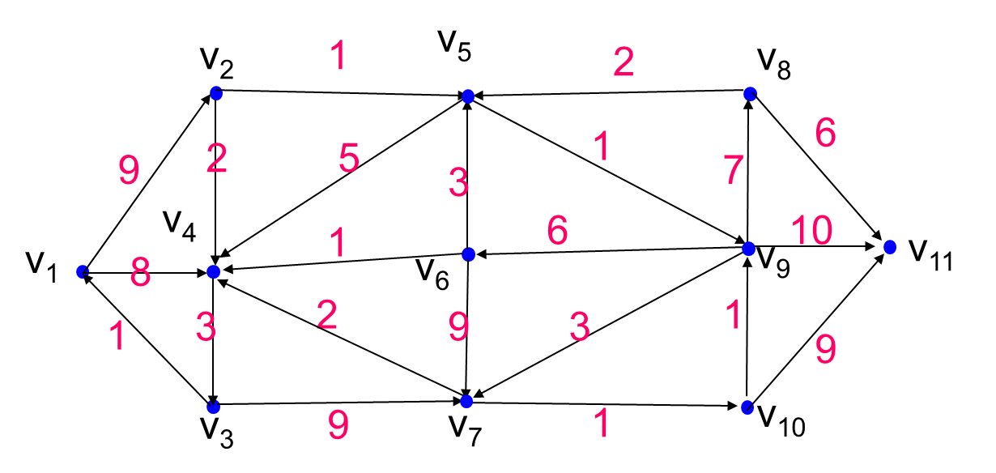

路径 V1 |  |  | 路径 V1,V4 |  |  | 路径 V1,V4,V2 |  |  | 路径 V1,V4,V2,V5 |  |  | 路径 V1,V4,V2,V5,V3 |  |  | 路径 V1,V4,V2,V5,V3,V9 |  |  | 路径 V1,V4,V2,V5,V3,V9,V7 |  |  | 路径 V1,V4,V2,V5,V3,V9,V7,V10 |  |  | 路径 V1,V4,V2,V5,V3,V9,V7,V10,V6 |  |  | 路径 V1,V4,V2,V5,V3,V9,V7,V10,V6,V8
V1-V2 | V1,V2 | 9 | V1-V2 | V1,V2 | 9 | V1-V2 | V1,V2 | 9 | V1-V2 | V1,V2 | 9 | V1-V2 | V1,V2 | 9 | V1-V2 | V1,V2 | 9 | V1-V2 | V1,V2 | 9 | V1-V2 | V1,V2 | 9 | V1-V2 | V1,V2 | 9 | V1-V2 | V1,V2 | 9
V1-V3 | null | ∞ | V1-V3 | V1,V4,V3 | 11 | V1-V3 | V1,V4,V3 | 11 | V1-V3 | V1,V4,V3 | 11 | V1-V3 | V1,V4,V3 | 11 | V1-V3 | V1,V4,V3 | 11 | V1-V3 | V1,V4,V3 | 11 | V1-V3 | V1,V4,V3 | 11 | V1-V3 | V1,V4,V3 | 11 | V1-V3 | V1,V4,V3 | 11
V1-V4 | v1,v4 | 8 | V1-V4 | V1,V4 | 8 | V1-V4 | V1,V4 | 8 | V1-V4 | V1,V4 | 8 | V1-V4 | V1,V4 | 8 | V1-V4 | V1,V4 | 8 | V1-V4 | V1,V4 | 8 | V1-V4 | V1,V4 | 8 | V1-V4 | V1,V4 | 8 | V1-V4 | V1,V4 | 8
V1-V5 | null | ∞ | V1-V5 | null | ∞ | V1-V5 | V1,V2,V5 | 10 | V1-V5 | V1,V2,V5 | 10 | V1-V5 | V1,V2,V5 | 10 | V1-V5 | V1,V2,V5 | 10 | V1-V5 | V1,V2,V5 | 10 | V1-V5 | V1,V2,V5 | 10 | V1-V5 | V1,V2,V5 | 10 | V1-V5 | V1,V2,V5 | 10
V1-V6 | null | ∞ | V1-V6 | null | ∞ | V1-V6 | null | ∞ | V1-V6 | null | ∞ | V1-V6 | null | ∞ | V1-V6 | V1,V2,V5,V9,V6 | 17 | V1-V6 | V1,V2,V5,V9,V6 | 17 | V1-V6 | V1,V2,V5,V9,V6 | 17 | V1-V6 | V1,V2,V5,V9,V6 | 17 | V1-V6 | V1,V2,V5,V9,V6 | 17
V1-V7 | null | ∞ | V1-V7 | null | ∞ | V1-V7 | null | ∞ | V1-V7 | null | ∞ | V1-V7 | V1,V4,V3,V7 | 20 | V1-V7 | V1,V2,V5,V9,V7 | 14 | V1-V7 | V1,V2,V5,V9,V7 | 14 | V1-V7 | V1,V2,V5,V9,V7 | 14 | V1-V7 | V1,V2,V5,V9,V7 | 14 | V1-V7 | V1,V2,V5,V9,V7 | 14
V1-V8 | null | ∞ | V1-V8 | null | ∞ | V1-V8 | null | ∞ | V1-V8 | null | ∞ | V1-V8 | null | ∞ | V1-V8 | V1,V2,V5,V9,V8 | 18 | V1-V8 | V1,V2,V5,V9,V8 | 18 | V1-V8 | V1,V2,V5,V9,V8 | 18 | V1-V8 | V1,V2,V5,V9,V8 | 18 | V1-V8 | V1,V2,V5,V9,V8 | 18
V1-V9 | null | ∞ | V1-V9 | null | ∞ | V1-V9 | null | ∞ | V1-V9 | V1,V2,V5,V9 | 11 | V1-V9 | V1,V2,V5,V9 | 11 | V1-V9 | V1,V2,V5,V9 | 11 | V1-V9 | V1,V2,V5,V9 | 11 | V1-V9 | V1,V2,V5,V9 | 11 | V1-V9 | V1,V2,V5,V9 | 11 | V1-V9 | V1,V2,V5,V9 | 11
V1-V10 | null | ∞ | V1-V10 | null | ∞ | V1-V10 | null | ∞ | V1-V10 | null | ∞ | V1-V10 | null | ∞ | V1-V10 | null | ∞ | V1-V10 | V1,V2,V5,V9,V7,V10 | 15 | V1-V10 | V1,V2,V5,V9,V7,V10 | 15 | V1-V10 | V1,V2,V5,V9,V7,V10 | 15 | V1-V10 | V1,V2,V5,V9,V7,V10 | 15
V1-V11 | null | ∞ | V1-V11 | null | ∞ | V1-V11 | null | ∞ | V1-V11 | null | ∞ | V1-V11 | null | ∞ | V1-V11 | V1,V2,V5,V9,V11 | 21 | V1-V11 | V1,V2,V5,V9,V11 | 21 | V1-V11 | V1,V2,V5,V9,V11 | 21 | V1-V11 | V1,V2,V5,V9,V11 | 21 | V1-V11 | V1,V2,V5,V9,V11 | 21

最短路径 | V1-V2-V5-V9-V11

服务点最优区位
某地理区有5个城镇A、B、C、D、E，各城镇的地理位置及正负荷如图所示。现计划在该地区建一工厂，若使产品运往到各城镇的总运输量为最少，问这个工厂建在那个城镇更好？
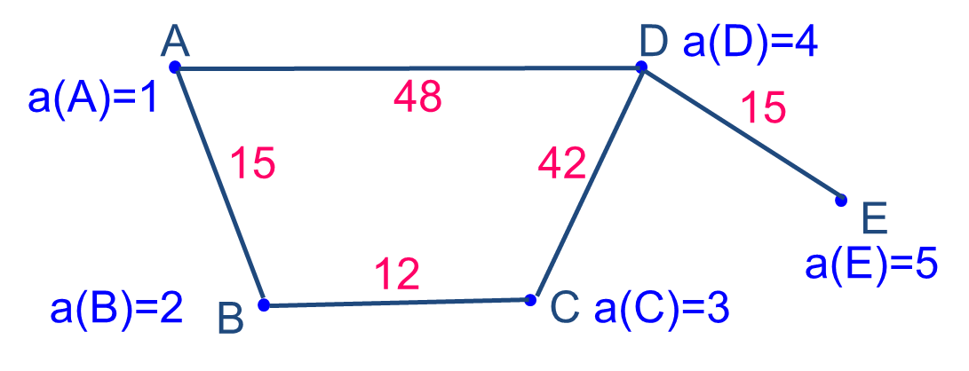

距离表
 | A | B | C | D | E |  | 正负荷 | S(A) | S(B) | S(C) | S(D) | S(E)
A | 0 | 15 | 27 | 48 | 63 | A | 1 | 618 | 612 | 504 | 357 | 432
B | 15 | 0 | 12 | 54 | 69 | B | 2 | 最小值
C | 27 | 12 | 0 | 42 | 57 | C | 3 | 357
D | 48 | 54 | 42 | 0 | 15 | D | 4
E | 63 | 69 | 57 | 15 | 0 | E | 5

离散区域分布的测度-空间罗伦兹曲线
id | 1 | 2 | 3 | 4 | 5 | 6 | 7 | 8 | 9 | 10 | 11 | 总计
a农业 | 5.2 | 7.8 | 7.6 | 12.6 | 23.2 | 11.2 | 3.6 | 6.9 | 4.2 | 15.6 | 2.1 | 100
b纺织业 | 2.6 | 22.7 | 15.3 | 0.5 | 4.2 | 2 | 2.2 | 4.6 | 27.4 | 12 | 6.5 | 100
c服务业 | 5.2 | 7.9 | 4.9 | 2.7 | 36 | 6.6 | 4.6 | 8.3 | 11.6 | 10 | 2.2 | 100
职工总数 | 5.5 | 8.8 | 6 | 2.6 | 33.7 | 5.6 | 4.2 | 10 | 12.6 | 9 | 2 | 100

R值：变量对于某一地区数值的比值
R(a) | 0.94545454545 | 0.88636363636 | 1.2666666667 | 4.8461538462 | 0.6884272997 | 2 | 0.85714285714 | 0.69 | 0.33333333333 | 1.7333333333 | 1.05
R(b) | 0.47272727273 | 2.5795454545 | 2.55 | 0.19230769231 | 0.12462908012 | 0.35714285714 | 0.52380952381 | 0.46 | 2.1746031746 | 1.3333333333 | 3.25
R(c) | 0.94545454545 | 0.89772727273 | 0.81666666667 | 1.0384615385 | 1.0682492582 | 1.1785714286 | 1.0952380952 | 0.83 | 0.92063492063 | 1.1111111111 | 1.1

空间罗伦兹曲线分布图
按R值大小排列的各地区职工数据及累积表（%）（由大到小）
id | R(a) | a农业 | 职工总数 | 农业累积 | 职工总数累积
4 | 4.8461538462 | 12.6 | 2.6 | 12.6 | 2.6
6 | 2 | 11.2 | 5.6 | 23.8 | 8.2
10 | 1.7333333333 | 15.6 | 9 | 39.4 | 17.2
3 | 1.2666666667 | 7.6 | 6 | 47 | 23.2
11 | 1.05 | 2.1 | 2 | 49.1 | 25.2
1 | 0.94545454545 | 5.2 | 5.5 | 54.3 | 30.7
2 | 0.88636363636 | 7.8 | 8.8 | 62.1 | 39.5
7 | 0.85714285714 | 3.6 | 4.2 | 65.7 | 43.7
8 | 0.69 | 6.9 | 10 | 72.6 | 53.7
5 | 0.6884272997 | 23.2 | 33.7 | 95.8 | 87.4
9 | 0.33333333333 | 4.2 | 12.6 | 100 | 100

id | R(b) | b纺织业 | 职工总数 | 纺织业累积 | 职工总数累积
11 | 3.25 | 6.5 | 2 | 6.5 | 2
2 | 2.5795454545 | 22.7 | 8.8 | 29.2 | 10.8
3 | 2.55 | 15.3 | 6 | 44.5 | 16.8
9 | 2.1746031746 | 27.4 | 12.6 | 71.9 | 29.4
10 | 1.3333333333 | 12 | 9 | 83.9 | 38.4
7 | 0.52380952381 | 2.2 | 4.2 | 86.1 | 42.6
1 | 0.47272727273 | 2.6 | 5.5 | 88.7 | 48.1
8 | 0.46 | 4.6 | 10 | 93.3 | 58.1
6 | 0.35714285714 | 2 | 5.6 | 95.3 | 63.7
4 | 0.19230769231 | 0.5 | 2.6 | 95.8 | 66.3
5 | 0.12462908012 | 4.2 | 33.7 | 100 | 100

id | R(c) | c服务业 | 职工总数 | 服务业累积 | 职工总数累积
6 | 1.1785714286 | 6.6 | 5.6 | 6.6 | 5.6
10 | 1.1111111111 | 10 | 9 | 16.6 | 14.6
11 | 1.1 | 2.2 | 2 | 18.8 | 16.6
7 | 1.0952380952 | 4.6 | 4.2 | 23.4 | 20.8
5 | 1.0682492582 | 36 | 33.7 | 59.4 | 54.5
4 | 1.0384615385 | 2.7 | 2.6 | 62.1 | 57.1
1 | 0.94545454545 | 5.2 | 5.5 | 67.3 | 62.6
9 | 0.92063492063 | 11.6 | 12.6 | 78.9 | 75.2
2 | 0.89772727273 | 7.9 | 8.8 | 86.8 | 84
8 | 0.83 | 8.3 | 10 | 95.1 | 94
3 | 0.81666666667 | 4.9 | 6 | 100 | 100

时间序列
流量趋势图
年份 | 流量（立方米/秒） | 滑动平均（三年） | 滑动平均（五年） | 距平
1940 | 9.8 | 6.6 | 6.08 | -0.53793103448
1941 | 3 | 4.9333333333 | 5.28 | -7.3379310345
1942 | 7 | 5.8666666667 | 7.08 | -3.3379310345
1943 | 4.8 | 5.4666666667 | 7.46 | -5.5379310345
1944 | 5.8 | 7.8666666667 | 8.1 | -4.5379310345
1945 | 5.8 | 8.9 | 7.18 | -4.5379310345
1946 | 12 | 9.6333333333 | 8.12 | 1.6620689655
1947 | 8.9 | 6.0333333333 | 9.32 | -1.4379310345
1948 | 8 | 6.5666666667 | 11.54 | -2.3379310345
1949 | 1.2 | 9.9 | 10.54 | -9.1379310345
1950 | 10.5 | 16.166666667 | 13.7 | 0.16206896552
1951 | 18 | 13.666666667 | 13 | 7.6620689655
1952 | 20 | 13.333333333 | 10.6 | 9.6620689655
1953 | 3 | 9 | 7.6 | -7.3379310345
1954 | 17 | 10 | 8.4 | 6.6620689655
1955 | 7 | 6 | 8.3 | -3.3379310345
1956 | 6 | 6 | 9.9 | -4.3379310345
1957 | 5 | 9.5 | 12.3 | -5.3379310345
1958 | 7 | 12.833333333 | 12.2 | -3.3379310345
1959 | 16.5 | 16.5 | 13.6 | 6.1620689655
1960 | 15 | 12.5 | 13.1 | 4.6620689655
1961 | 18 | 12.166666667 | 12.7 | 7.6620689655
1962 | 4.5 | 10.833333333 | 12 | -5.8379310345
1963 | 14 | 13.666666667 | 14 | 3.6620689655
1964 | 14 | 13.833333333 | 14.4 | 3.6620689655
1965 | 13 | 14 |  | 2.6620689655
1966 | 14.5 | 15 |  | 4.1620689655
1967 | 14.5 |  |  | 4.1620689655
1968 | 16 |  |  | 5.6620689655

统计假设检验
上海 | GDP | 人口 |  | 两个区域方差的比较
1995 | 2462.57 | 1301.37 |  |  | 北京 | 上海
1996 | 2902.2 | 1304.43 |  | 样品数 | 6 | 6
1997 | 3360.21 | 1305.46 |  | 1.原假设：
1998 | 3688.2 | 1306.58 |  | 假设北京和上海的GPD及人口的变化没有显著差异
1999 | 4034.96 | 1313.12 |  | 2.计算方差
2000 | 4551.15 | 1321.63 |  | 方差 | GDP | 人口
 |  |  |  | 上海 | 575936.95382 | 54.72995
北京 | GDP | 人口 |  | 北京 | 202522.50176 | 4085.4496667
1996 | 1615.73 | 1184 |  | 3.计算F值
1997 | 1810.09 | 1217 |  |  | GDP | 人口
1998 | 2011.31 | 1223.4 |  | F | 2.8438171009 | 0.013396309945
1999 | 2174.46 | 1249.9 |  | 4.查F分布表
2000 | 2478.76 | 1278 |  |  | GDP | 人口
2001 | 2845.65 | 1366.4 |  | 自由度 | 5 | 5 | （自由度=样品数-1）
 |  |  |  | 置信度 | 0.1 | 0.1
 |  |  |  | F临界值 | 5.0503290576 | （双侧检验）
 |  |  |  | 5.比较F值与F临界值
 |  |  |  | GDP | F<F临界值 | 接受原假设，北京和上海的GPD的变化无显著差异
 |  |  |  | 人口 | F<F临界值 | 接受原假设，北京和上海的人口的变化无显著差异

 | 习题：为判别飞云江河两个河段的泥沙颗粒组成有无显著不同，分别在两段的几个点进行采样分析，试根据分析资料确定是否差异显著。
 | 河段 | 河段S |  |  |  | 河段T
 | 站名 | S1 | S2 | S3 | S4 | T1 | T1 | T3 | T4
 | 颗粒粒径 | 0.0041 | 0.0062 | 0.0054 | 0.007 | 0.006 | 0.008 | 0.0103 | 0.01
 | u检验法
 | 1.原假设
 | 飞云江河两个河段的泥沙颗粒组成无显著不同
 | 2.计算样品数、均值和方差
 |  | 样品数 | 均值 | 方差
 | 河段S | 4 | 0.005675 | 1.5291666667E-06
 | 河段T | 4 | 0.008575 | 3.9891666667E-06
$$t=\frac{{\overline{x}}_{1}−{\overline{x}}_{2}}{\sqrt{\frac{n_{1}s_{1}^{2}+n_{2}s_{2}^{2}}{n_{1}+n_{2}−2}}\sqrt{\frac{1}{n_{1}}+\frac{1}{n_{2}}}}$$
 | 3.计算t统计量
 | t | -2.1382311892
 | 4.查找t分布表并比较临界值
 | 自由度 | 6
 | 置信度 | 0.1
 | t0 临界值 | 1.9431802805
 | |t| | 2.1382311892
 | |t|>t0 | 拒绝原假设，飞云江河两个河段的泥沙颗粒组成有显著差异

